Sheet1
V=Ri
Prático |  | Teorico
V | i1 | i2
V | A | A
2.00E+00 | 4.30E-03 | 4.26E-03
4.00E+00 | 8.60E-03 | 8.51E-03
6.00E+00 | 1.27E-02 | 1.28E-02
8.00E+00 | 1.70E-02 | 1.70E-02

Sheet2
1kΩ Díodo
 | indireto
i | V | Vr | Vd
A | v | v | v
5.00E-04 | 4.90E-01 | 2.20E+00 | 1.74E+00
1.00E-03 | 9.80E-01 | 2.80E+00 | 1.91E+00
2.00E-03 | 1.96E+00 | 4.10E+00 | 2.12E+00
3.00E-03 | 2.94E+00 | 5.20E+00 | 2.23E+00
4.00E-03 | 3.92E+00 | 6.30E+00 | 2.32E+00
5.00E-03 | 4.90E+00 | 7.40E+00 | 2.40E+00
6.00E-03 | 5.88E+00 | 8.50E+00 | 2.45E+00
7.00E-03 | 6.86E+00 | 9.50E+00 | 2.50E+00
8.00E-03 | 7.84E+00 | 1.06E+01 | 2.55E+00
9.00E-03 | 8.82E+00 | 1.16E+01 | 2.59E+00
1.00E-02 | 9.80E+00 | 1.27E+01 | 2.63E+00

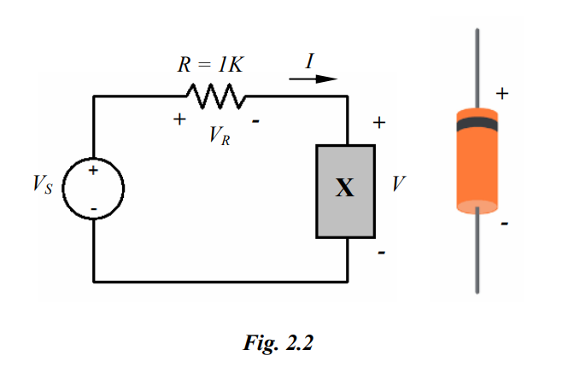
 |  |  |  | V=Ri

